Linkedin
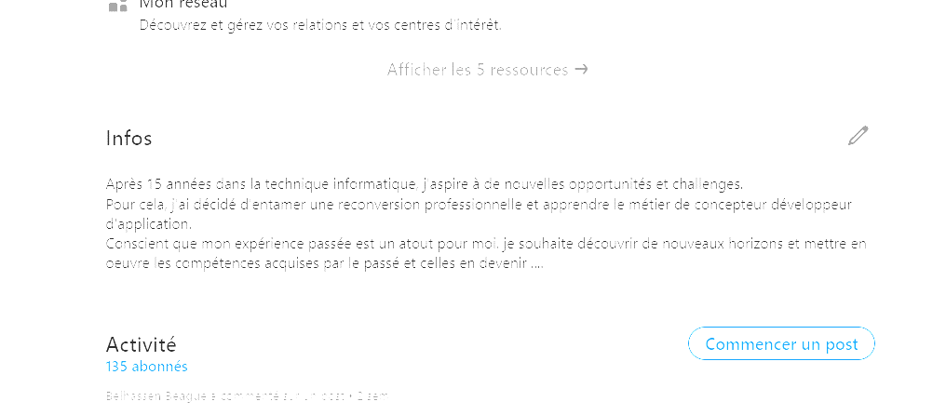

Mon profil Linkedin | www.linkedin.com/in/belhassen-beague-29aa0795

